Sheet1
MNIST Evaluation Report
 | Batch_size | Activation function | # of layers | Layer size | Epoch | Weight initialization | Optimizer | Learning rate | Weight decay | Dropout | training time | Early stopping epoch | Accuracy
Setting #1 | 200 | ReLU | 3 | 300, 200 | 30 | x | Adam | 0.001 | X | 0 | 0.99897471666 | 25 | 0.9825
Setting #2 | 200 | ReLU | 4 | 200, 200, 200 | 100 | x | Adam | 0.001 | X | 0 | 3.4171865622 | 85 | 0.9821
Setting #3 | 200 | ReLU | 4 | 600, 600, 800 | 100 | x | Adam | 0.001 | X | 0 | 8.8716715376 | 78 | 0.9835
Setting #4 | 200 | ReLU | 4 | 200, 200, 200 | 100 | He | Adam | 0.001 | X | 0 | 3.2857056657 | 91 | 0.9842
Setting #5 | 200 | ReLU | 4 | 200, 200, 200 | 100 | He | Adadelta | 0.001 | X | 0 | 4.1587920308 | 100 | 0.8181
Setting #6 | 200 | ReLU | 4 | 200, 200, 200 | 100 | He | Adam | 0.001 | O(lambda=0.01) | 0 | 3.9409848849 | 81 | 0.9596
Setting #7 | 200 | ReLU | 4 | 200, 200, 200 | 100 | He | Adam | 0.01 | O(lambda=0.01) | 0 | 3.879334716 | 36 | 0.9363
Setting #8 | 200 | ReLU | 4 | 200, 200, 200 | 100 | He | Adam | 0.01 | O(lambda=0.01) | 0.2 | 6.7156399369 | 29 | 0.915
Setting #9 | 200 | ReLU | 4 | 200, 200, 200, 200 | 100 | He | Adam | 0.001 | X | 0 | 3.9274490197 | 65 | 0.9838
Setting #10 | 100 | ReLU | 4 | 200, 200, 200 | 100 | He | Adam | 0.001 | X | 0 | 7.7993019342 | 78 | 0.9803
Setting #11 | 200 | ReLU | 4 | 300, 400, 150 | 100 | He | Adam | 0.001 | X | 0 |  |  | 0.9835
Setting #12 | 200 | ReLU | 4 | 200, 200, 200 | 100 | He | Adam | 0.01 | O(lambda=0.01) | 0.5 | 6.9083489656 | 4 | 0.9019
…additional setting
Validation dataset accuracy plot 가장 성능이 좋은 # 4와 하이퍼파라미터를 하나씩 조작해본 세팅들(# 9 ~ # 11)을 비교해보았습니다.
Setting # 4
Setting # 9
Setting # 10
Setting # 11
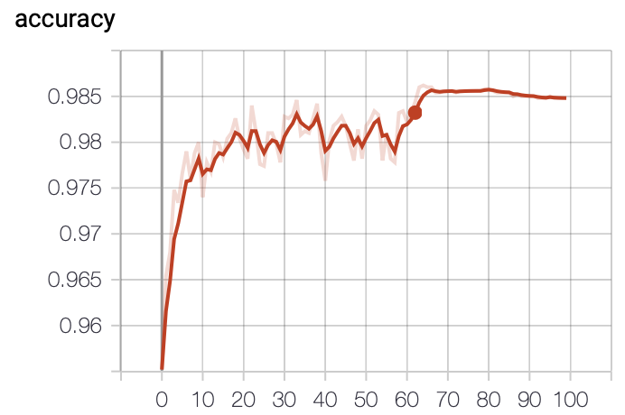 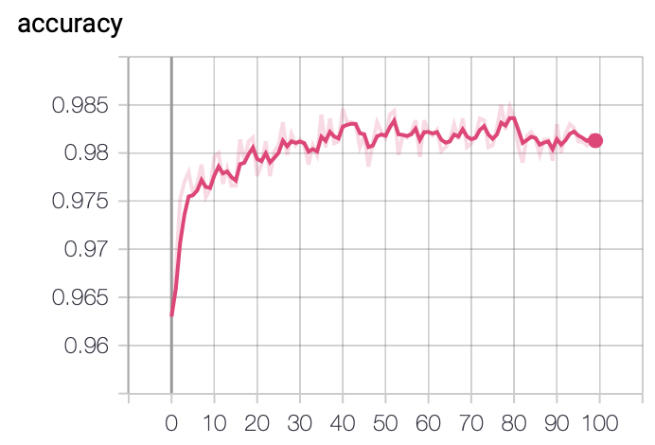 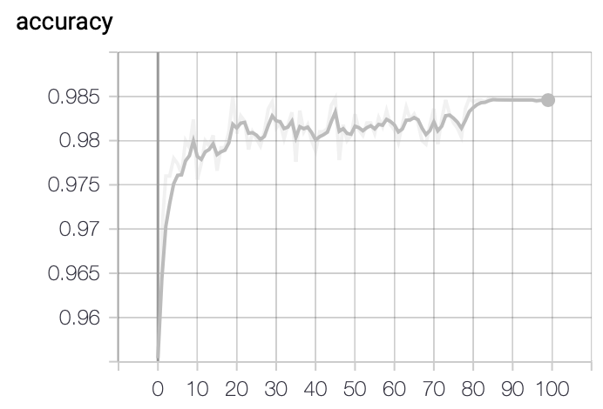 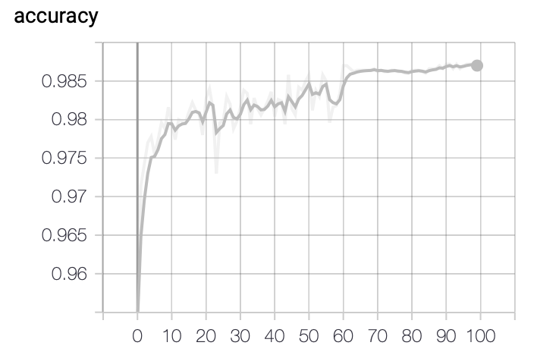

[결과 정리] - 구글에서 자료를 조사한 결과 - 신경망의 강점은 비선형성에서 오기 때문에 activation으로 비선형성을 가진 함수들이 좋다. Sigmoid나 HyperTangent 함수는 vanishing gradient problem을 일으킬 때도 있는데, ReLU는 해당 문제를 극복해 일반적으로 가장 널리 쓰인다. - ReLU를 활성화 함수를 사용할 때 Xavier보다 He 함수가 더 낫다. - mnist set에서 adadelta는 adam보다 유의미하게 accuracy가 낮았다. - Learning rate를 0.001로 하였을 때도 100epoch 에서 얼리스탑할 정도로 학습이 잘 진행되었고, 실제로 다른 조건이 동일할 떄 0.01로 바꾼 결과(#6 -> #7) 모델의 accuracy가 떨어졌다. - 따라서 모델 개선에서 ReLU, He, adam, Learning rate은 고정하기로 했다. - Setting #1~8에서 가장 높은 accuracy를 보인 Setting #4 에서 조금 더 모델을 개선해보고자 했다. - 하이퍼파라미터 중 batch_size, # of layers, Layer size, keep_drop을 조금씩 조정하며 더 나은 결과를 찾으려고 한다. - Setting#9: 먼저 Setting # 4에서 Layer 층을 추가해서 200, 200, 200, 200으로 바꾸어 실행하였더니 0.9838로 큰 변화는 없었다. - Setting#10: Setting # 4에서 Batch_size를 100으로 바꾸어 실행한 결과 0.9803으로 오히려 떨어졌다. - Setting#11: Setting # 4에서 Layer를 300, 400, 150으로 바꾸어 실행해보았다. 0.9835로 큰 변화 없었다. - Setting#12: 추가적으로 드랍아웃을 적용한 Setting # 8에서는 accuracy가 높지 않았지만, keep_drop을 0.8에서 0.5로 바꾸어 다시 실행해보았다. 얼리스탑이 4epoch에서 일어나고 성능은 떨어졌다.

